report
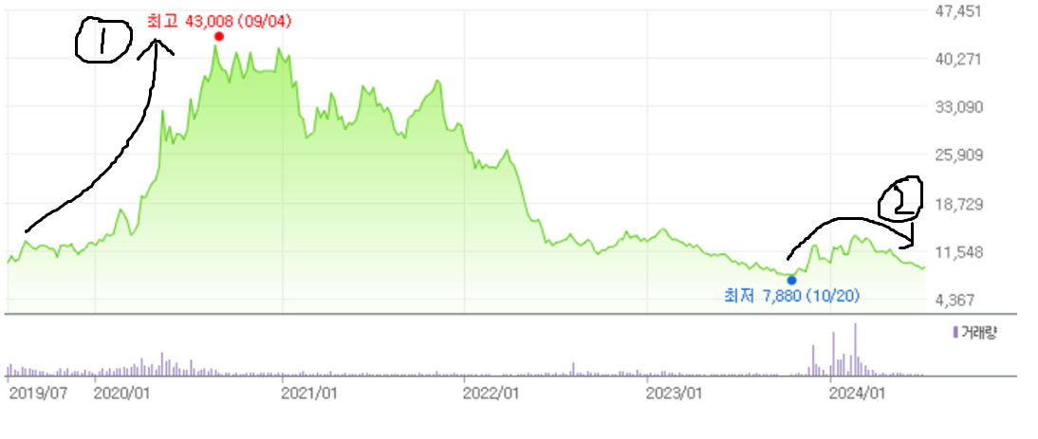


1. 코로나로 인한 온라인 결제액이 크게 증가하며 매출액이 늘었고 밸류 리레이팅이 되며 per가 많이 오름
2. C-커머스의 거래대금 증가 기대감이 붙었다가 예상보다 느린 성장세에 제자리로

기업 개요

주가: 9150원 |  | 시가총액: 3674억원
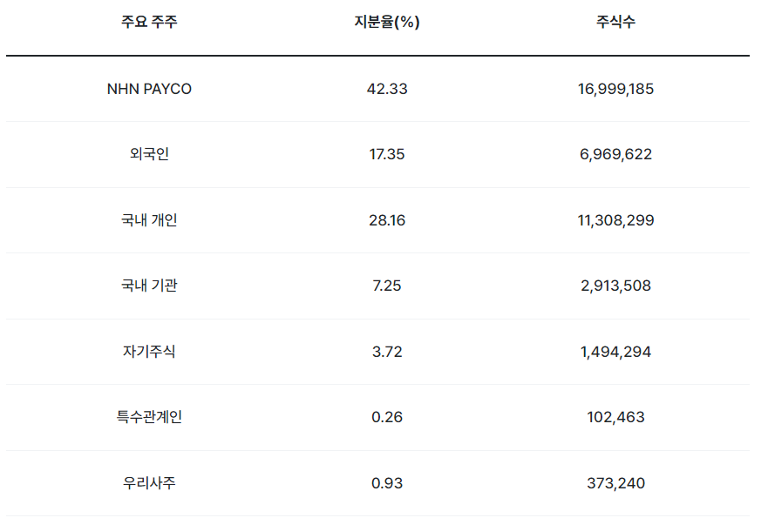

 |  |  |  |  |  |  |  | 2014년 고객사였던 NHN이 지분을 인수하여 대주주가 됨.
 |  |  |  |  |  |  |  | 그래서 nhn의 핀테크 사업 한 축을 담당하는 중.

(백만원) | 2014 | 2015 | 2016 | 2017 | 2018 | 2019 | 2020 | 2021 | 2022 | 2023
배당총액 | 918 | 578 | 621 | 950 | 3689 | 4987 | 766 | 2022 | 7733 | 7733
당기순이익 - 지배주주 | 7082 | 8431 | 10170 | 10203 | 16780 | 24476 | 29888 | 30425 | 34923 | 35285
배당성향 | 12.96% | 6.86% | 6.11% | 9.31% | 21.98% | 20.38% | 2.56% | 6.65% | 22.14% | 21.92%
배당 종류 | 둘다 | 주식배당 | 주식배당 | 주식배당 | 둘다 | 현금배당 | 주식배당 | 주식배당 | 현금배당 | 현금배당

분기별 매출액
 | 매출액
2019-03-01 | 1,082
2019-06-01 | 1,141
2019-09-01 | 1,125
2019-12-01 | 1,352
2020-03-01 | 1,420
2020-06-01 | 1,487
2020-09-01 | 1,592
2020-12-01 | 1,749
2021-03-01 | 1,673
2021-06-01 | 1,825
2021-09-01 | 1,943
2021-12-01 | 2,014
2022-03-01 | 1,916
2022-06-01 | 1,992
2022-09-01 | 2,097
2022-12-01 | 2,223
2023-03-01 | 2,264
2023-06-01 | 2,342
2023-09-01 | 2,431
2023-12-01 | 2,684
2024-03-01 | 2,682
사업부별 매출액
 | - PG사업부 | - VAN - On 사업부 | 오프라인결제 사업부 | 프로젝트 사업부 외 | %yoy
2013-01-01 | 1,067 | 58 | 247 |  | 12.27%
2014-01-01 | 1,174 | 69 | 297 |  | 26.95%
2015-01-01 | 1,534 | 78 | 343 |  | 39.22%
2016-01-01 | 2,252 | 91 | 378 |  | 29.34%
2017-01-01 | 2,898 | 119 | 503 |  | 22.92%
2018-01-01 | 3,676 | 160 | 490 |  | 8.61%
2019-01-01 | 4,052 | 200 | 434 | 12 | 32.97%
2020-01-01 | 5,499 | 275 | 386 | 88 | 19.30%
2021-01-01 | 6,606 | 308 | 402 | 138 | 10.38%
2022-01-01 | 7,361 | 268 | 437 | 162 | 18.14%
2023-01-01 | 8,820 | 272 | 451 | 177
gpm, opm
 | % 매출총이익률 | % 영업이익률
2013-01-01 | 16.30% | 6.12%
2014-01-01 | 16.94% | 5.75%
2015-01-01 | 15.91% | 5.59%
2016-01-01 | 12.21% | 4.23%
2017-01-01 | 13.33% | 5.09%
2018-01-01 | 12.15% | 5.03%
2019-01-01 | 14.42% | 6.83%
2020-01-01 | 12.53% | 6.37%
2021-01-01 | 11.34% | 5.79%
2022-01-01 | 10.99% | 5.37%
2023-01-01 | 9.51% | 4.32%

BM

사업부문

동사는 온라인 결제, 오프라인 결제, 프로젝트 사업부문의 총 3개 사업부 체제로 운영되고 있다.
온라인 결제는 PG 서비스와 VAN 서비스를 영위하고 오프라인 결제는 VAN 서비스만 영위한다.

프로젝트 사업부란 온라인과 오프라인 시장을 결합, 융합하여 진행하는 다양한 사업들을 이야기한다.
기업 복지 솔루션, 키오스크 솔루션이 포함된다.
최근에는 오프라인 창업자들을 위한 클라우드 기반의 POS 사업에 진출해 솔루션 보급을 확대하고 있다.

최근 3년간 전체 매출액의 92~3%가 온라인 결제 기반인 만큼 온라인 결제 시장이 중요하다.
온라인과 오프라인 결제를 합치면 매출액의 98%가 넘는 만큼 프로젝트 사업부문보다 결제액의 규모가 훨씬 중요하다.

PG 서비스
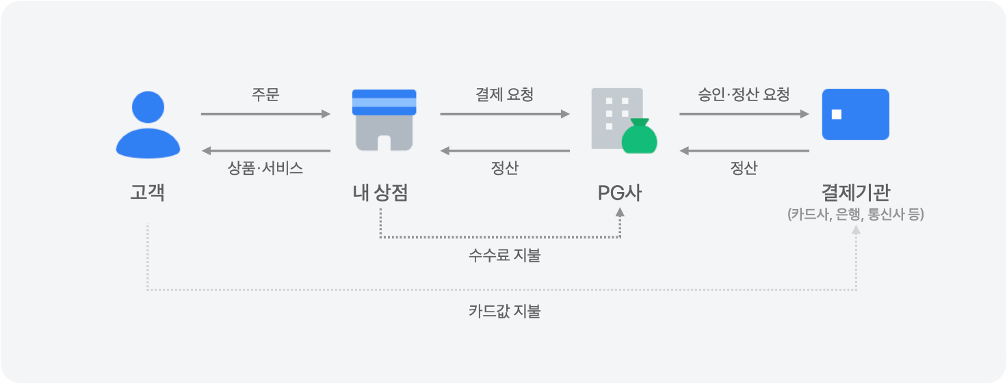

PG란 payment gateway의 약자이다.
말 그대로 결제의 중간 대행 업체 역할을 해주는 서비스를 PG 서비스라고 한다.

PG사가 끼어 있는 결제 과정은 다음과 같다.
1. 고객이 상점에서 서비스나 재화를 제공 받으며 결제 요청
2. 상점은 PG사에 결제 정보를 전달하고 PG사는 카드사나 은행 등에게서 결제액을 전달 받음
3. PG사는 수수료를 제외하고 상점에 결제대금 지급
4. 나중에 고객은 신용카드 사용 금액을 월별로 내며 정산이 마무리

카드사한테 직접 결제 대금을 지급 받으면 되는데 왜 상점들은 굳이 PG사를 껴가며 수수료도 내는 걸까?

오프라인 사업장의 경우 실체가 있고 카드사가 이를 확인하기 간편하다.
하지만 온라인 사업장은 카드사가 일일이 건전성을 확인하기 힘들다.
그래서 PG사가 중간에 들어가 온라인 가맹점들을 보증하여 준다.

고객이 주문을 취소했는데 갑자기 온라인 가맹점이 망해버린 경우를 생각하여 보자.
이미 카드사는 결제 대금을 지급했는데 이를 되돌려 받을 가맹점은 없어져 버리고 고객은 이미 주문을 취소했기에 신용카드 결제금을 돌려받지 못한다.
PG사는 이러한 경우에도 카드사에게 결제대금을 되돌려 준다.
온라인 사업장의 부도 리스크를 PG사가 짊어지는 대신 보험료 명목으로 수수료를 수취하는 것이다.

또한 온라인 가맹점 입장에서도 직접 모든 카드사와 계약을 맺고 결제를 관리하며 정산 받는 업무를 관리하기 어렵다.
그래서 PG사와 한 번 계약을 맺어 여러 카드사와 은행 등과 간편하게 거래를 하게 되는 것이다.
그리고 PG사를 끼지 않을 경우 자체 PG 서비스를 구축하던가 무통장 입금만 받아야 하는데 이 과정에서 고객들이 결제 경험이 불편해 이탈할 가능성이 높아진다.

PG 서비스와 관련하여 NHN KCP가 매출 인식 하는 항목은 초기 등록비, 연회비, 수수료 3가지이다.
초기 등록비와 연회비는 호스팅사 별로 상이하고 이는 다른 PG사들도 마찬가지이다.

이러한 온라인 결제 과정의 경우 카드 수수료, PG 수수료 총 2번의 수수료가 수취된다.
카드사가 PG사에게 결제 대금을 넘겨줄 때 카드 수수료를 제외하고 넘겨 주고 PG사는 가맹점에게 결제 대금을 넘겨줄 때 PG 수수료를 제외하고 넘겨준다.
PG사는 이 수수료들을 전부 매출로 인식하고 카드사가 가져가는 수수료가 매출원가로 잡힌다.
따라서 특정 gpm을 절대 넘어갈 수 없는 BM이다.

VAN 서비스

VAN은 value added network의 약자로 카드사와 상점의 통신을 연결하는 부가가치통신망을 이야기한다.
PG가 결제 정산 서비스를 제공했다면 VAN은 가맹점과 카드사를 안전하게 연결해주는 역할을 한다.

VAN 서비스는 이상한 거래를 차단하는 승인 업무와 거래 내역을 카드사에게 전송하는 매입 업무 2가지를 한다.
승인 업무에서는 고객의 카드가 정상적으로 발급되었는지, 한도는 충분한지를 검토하여 불법적이고 위험한 거래를 차단한다.
매입 업무에서는 매출 전표를 카드사에게 전송해 가맹점이 판매대금을 입금 받을 수 있게 한다.
그리고 우리가 결제를 할 때 카드사와 관계없이 하나의 단말기로 결제 되도록 하는 것도 van 업무의 역할이다.
van 서비스 등장 이전에는 카드사 별로 결제 단말기가 모두 달랐다.

VAN사는 카드사에게 수수료를 받고 이것이 매출로 인식된다.
매출원가 관련해서는 PG 서비스와 같은 건 없고 부대비용이 잡히게 된다.

예전에는 VAN사와 PG사가 별개의 기업이고 각각 업무를 담당하는 경우가 많았는데 최근에는 한 회사에서 두 업무를 모두 해서 구분이 무의미해지고 있다.
동사 또한 PG와 VAN 업무를 모두 하고 있고 IR 통화 결과 온라인 결제의 경우 PG 서비스와 VAN 서비스를 따로 이용하는 경우는 없다고 한다.
VAN 시장이 PG 시장에 비해 매우 작기는 하지만 동사 ms가 약 50% 정도이다.

PG와 VAN이 비슷한 업무를 취급하고 고객사가 별개가 아니며 VAN이 PG 서비스를 위한 묶음 상품 정도라 결국 메인 사업부는 매출 규모가 훨씬 큰 PG이다.
따라서 동사의 실적을 예측하기 위해 PG 사업부에 대한 분석이 위주가 되게 된다.

온라인 결제 시장

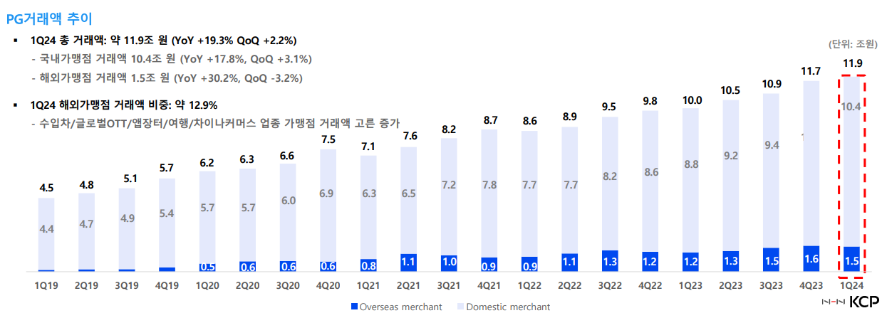

NHN KCP 거래액 | 1Q19 | 2Q19 | 3Q19 | 4Q19 | 1Q20 | 2Q20 | 3Q20 | 4Q20 | 1Q21 | 2Q21 | 3Q21 | 4Q21 | 1Q22 | 2Q22 | 3Q22 | 4Q22 | 1Q23 | 2Q23 | 3Q23 | 4Q23 | 1Q24
국내 거래액 (조 원) | 4.4 | 4.7 | 4.9 | 5.4 | 5.7 | 5.7 | 6 | 6.9 | 6.3 | 6.5 | 7.2 | 7.8 | 7.7 | 7.7 | 8.2 | 8.6 | 8.8 | 9.2 | 9.4 | 10.1 | 10.4
해외 거래액 (조 원) | 0.1 | 0.1 | 0.2 | 0.3 | 0.5 | 0.6 | 0.6 | 0.6 | 0.8 | 1.1 | 1 | 0.9 | 0.9 | 1.1 | 1.3 | 1.2 | 1.2 | 1.3 | 1.5 | 1.6 | 1.5
국내 비중 | 97.8% | 97.9% | 96.1% | 94.7% | 91.9% | 90.5% | 90.9% | 92.0% | 88.7% | 85.5% | 87.8% | 89.7% | 89.5% | 87.5% | 86.3% | 87.8% | 88.0% | 87.6% | 86.2% | 86.3% | 87.4%
해외 비중 | 2.2% | 2.1% | 3.9% | 5.3% | 8.1% | 9.5% | 9.1% | 8.0% | 11.3% | 14.5% | 12.2% | 10.3% | 10.5% | 12.5% | 13.7% | 12.2% | 12.0% | 12.4% | 13.8% | 13.7% | 12.6%
국내 QOQ |  | 6.82% | 4.26% | 10.20% | 5.56% | 0.00% | 5.26% | 15.00% | -8.70% | 3.17% | 10.77% | 8.33% | -1.28% | 0.00% | 6.49% | 4.88% | 2.33% | 4.55% | 2.17% | 7.45% | 2.97%

 |  |  |  |  |  | 해외 비중이 19년도부터 급격히 증가
 |  |  |  |  |  | 이는 19년도부터 애플 앱스토어의 독점 PG사로 동사가 선정되었기 때문
 |  |  |  |  |  | 그 이후 테슬라, 익스피디아 등 다양한 해외 가맹점들이 추가

 |  |  |  |  |  | 해외 가맹점들은 낮은 수수료율보다 안정적인 PG 서비스를 위한 기술과 노하우를 선호
 |  |  |  |  |  | 따라서 국내 가맹점들보다 마진율이 좋음

국내 온라인 거래액 | 1Q19 | 2Q19 | 3Q19 | 4Q19 | 1Q20 | 2Q20 | 3Q20 | 4Q20 | 1Q21 | 2Q21 | 3Q21 | 4Q21 | 1Q22 | 2Q22 | 3Q22 | 4Q22 | 1Q23 | 2Q23 | 3Q23 | 4Q23 | 1Q24
국내 거래액 (조 원) | 31.4 | 32.5 | 33.6 | 37.2 | 36.9 | 37.5 | 40.3 | 44.8 | 44.7 | 46.9 | 48.2 | 51.1 | 49.1 | 50.6 | 51.9 | 54.9 | 53.9 | 55.5 | 56.9 | 61.2 | 59.7
QOQ |  | 3.39% | 3.23% | 10.74% | -0.69% | 1.63% | 7.47% | 11.17% | -0.22% | 4.92% | 2.77% | 6.02% | -3.91% | 3.05% | 2.57% | 5.78% | -1.82% | 2.97% | 2.52% | 7.55% | -2.44%
동사 비중 | 14.0% | 14.5% | 14.6% | 14.5% | 15.4% | 15.2% | 14.9% | 15.4% | 14.1% | 13.9% | 14.9% | 15.3% | 15.7% | 15.2% | 15.8% | 15.7% | 16.3% | 16.6% | 16.5% | 16.5% | 17.4%

NHN 국내 거래액과 전체 국내 거래액의 상관 관계 |  |  |  |  | 0.9836285469
동사 비중의 표준 편차 |  |  |  |  | 0.0094716710354

NHN 국내 거래액과 전체 국내 거래액의 상관 계수가 0.98로 이는 매우 상관 관계가 높은 상황이다.
따라서 동사의 수익성은 국내 온라인 시장의 규모에 매우 큰 영향을 받는 다고 해석할 수 있다.

이는 동사의 ms가 큰 변동 없이 비슷하기 때문이다.
동사의 거래액이 전체 거래액에서 차지하는 비율의 표준편차를 구해보면 0.9%로 큰 변화가 없는 것을 알 수 있다.
그리고 비중 자체도 큰 폭은 아니지만 증가하는 추세라 ms가 떨어져 수익성이 악화될 가능성은 적어 보인다.

다른 PG사와의 비교

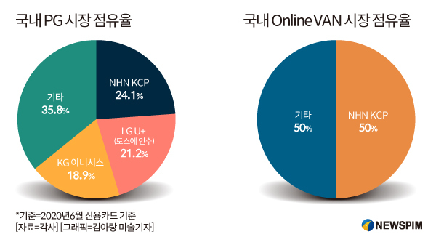
 |  |  |  |  |  | 시장 점유율과 관련해서는 2020년 이후로 제대로 된 비교 자료가 없다.
 |  |  |  |  |  | 커머스 업종 자체가 거래액 공개가 잘 안되고 트래킹이 어렵기 때문이다.
 |  |  |  |  |  | 다만 뉴스나 동사 사업보고서를 보면 큰 비중 차이는 없는 것 같다.

 |  |  |  |  |  | 투자포인트에 메인이 되는 PG시장의 경우 3사가 대부분의 파이를 나눠먹는 구조
 |  |  |  |  |  | 최근에는 NHN KCP와 토스 페이먼츠가 1위 자리를 놓고 다투는 중이다.

 |  |  |  |  |  | *LG U+는 토스에 인수 당해 토스페이먼츠가 됨.

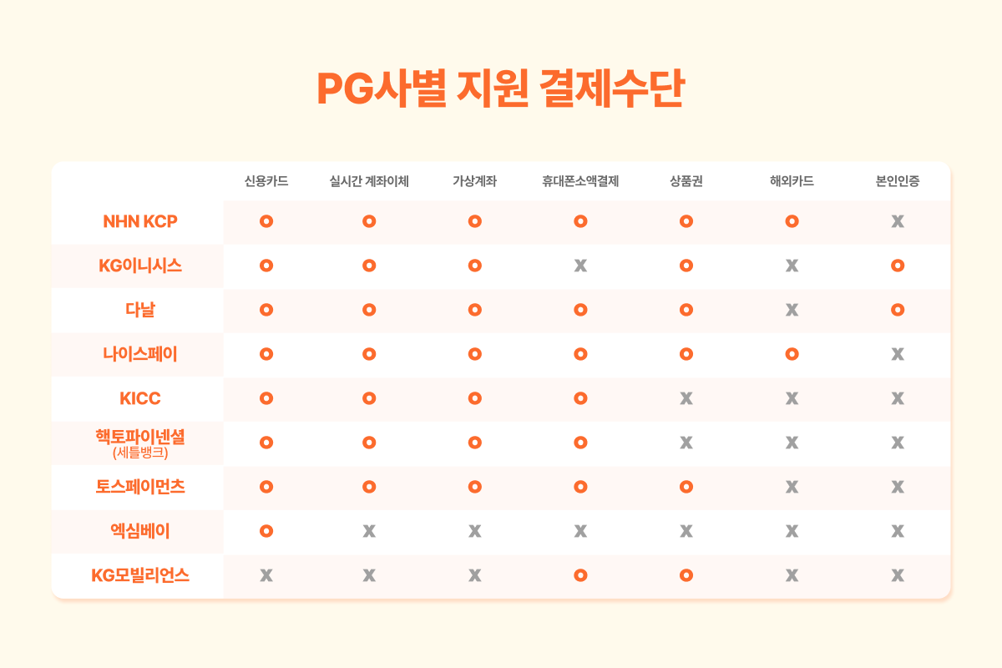
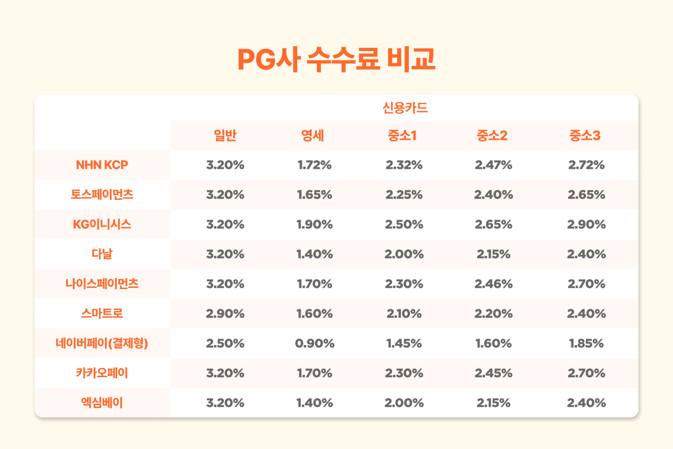
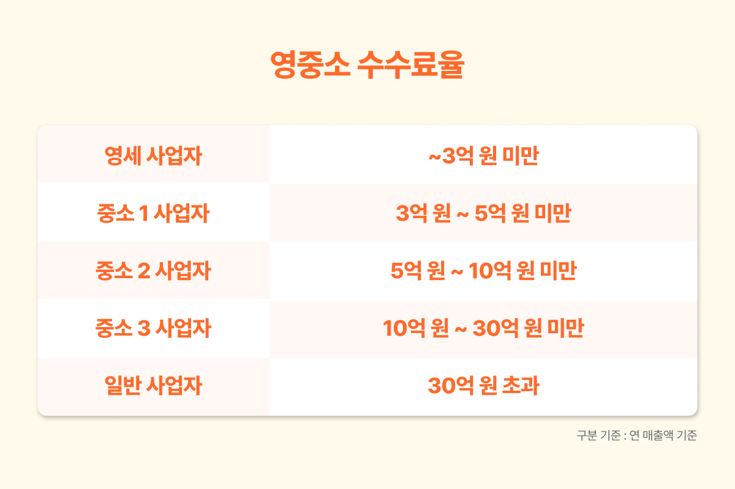

국내 사업장의 경우 PG사를 선정하는데 고려하는 것은 크게 지원 결제수단과 수수료 2가지 이다.
PG사 수수료는 결제수단 별로 차이가 있지만 위의 표는 대충 평균 정도 한 것 같으니 정확한 수치보단 비교에 주목하자.
대부분 수수료가 비슷비슷하고 네이버 페이가 조금 낮은 편이다.
하지만 네이버 페이는 결제 수단이 다양하지 않아 최선의 선택지가 아니다.

우리의 결제 경험을 돌이켜 보면 대부분 카드 결제를 하게 된다.
네이버 페이 포인트를 생각하고 네이버 페이 결제를 하는 경우도 있지만 실제로 신용카드 결제액은 전체 온라인 거래액의 50%라고 한다.
그럼 가맹점들 입장에서 당연히 PG사를 이용할 수 밖에 없는 것이다.

동사의 경우 결제 수단을 다양하게 지원하고 수수료도 비슷한 수준이라 경쟁에서 밀릴 이유가 없다는 것을 확인할 수 있다.

토스페이먼츠는 비상장사라 투자할 수 있는 PG사는 동사, KG이니시스, 나이스정보통신, 헥토파이낸셜이 있다.

KG 이니시스 (시총 3003억원)
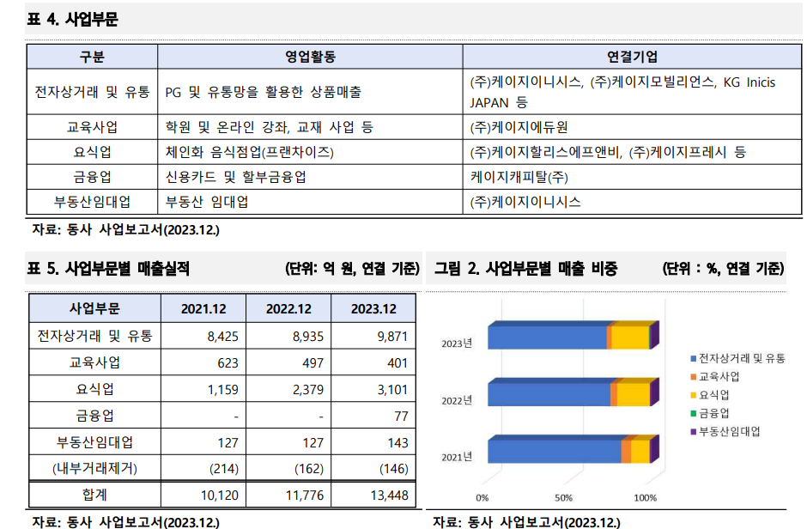

동사 매출을 보면 결제 관련 사업에 몰려 있어 투자 아이디어를 살리기는 좋다.
하지만 과거 할리스커피, KFC 등 본업과 무관한 M&A를 진행한 이력이 있어 주주환원 관점에서 좋지 않다.
결제업에서 동사와 같이 꾸준히 EPS는 증가하겠지만 멀티플 관점에서 디스카운트를 받을 가능성이 매우 높다.

현재 동사는 per 9 정도이고 KG 이니시스는 4 정도이다.
실제로 시장에서 디스카운트 되고 있다.
코로나로 인한 온라인 결제 시장 리레이팅 당시 동사는 per이 3배 가까이 올랐지만 kg 이니시스는 2배도 못 올랐다.

나이스정보통신 (시총 2095억원)

나이스 정보통신의 PG 사업부문은 NICE 페이먼츠에서 담당한다.
이는 나이스정보통신 매출액의 57.8%이다.(2023년도 사업보고서 기준)

나이스정보통신의 주력 사업부는 PG와 VAN이다.
NHN KCP가 온라인 VAN 점유율이 높은것에 비해 나이스정보통신은 오프라인 시장에서 점유율이 높다.
그래서 나이스정보통신의 전체 VAN 시장 점유율이 27.7%로 업계 1위이다.

하지만 van 시장 규모는 PG 시장 규모에 미미한 편이고 이는 두 회사의 매출액 차이에서 확인할 수 있다.

 |  | 2020 | 2021 | 2022 | 2023
전체 매출액 |  | 5,193 | 6,705 | 8,049 | 8,916
NICE정보통신 |  | 2,088 | 2,241 | 2,419 | 2,605
상품매출 - 결제단말기 |  | 142 | 108 | 163 | 202
용역매출 - VAN, TRS |  | 1,946 | 2,134 | 2,256 | 2,402
NICE페이먼츠 |  | 3,040 | 4,354 | 4,896 | 5,605
중개수수료 - PG |  | 3,040 | 4,354 | 4,687 | 5,153
카드조회단말기 |  |  |  | 12 | 26
카드조회서비스 - VAN |  |  |  | 198 | 426
PT. IONPAY NETWORKS - PG |  | 38 | 49 | 72 | 59
NICE TECH CENTER VIETNAM - PG |  | 0 | 0 | 0 | 0
씨유엔 |  | 28 | 60 | 59 | 65
제이티넷 |  |  |  | 182
오케이포스 |  |  |  | 261 | 388
웨이브포스 (구. 포스뱅크솔루션즈) |  |  |  | 159 | 193

투자포인트인 온라인 결제 시장의 성장과 관련한 사업부문인 PG 매출만 찍어보면 다음과 같다.

 | 2020 | 2021 | 2022 | 2023
투자포인트 관련 매출액 | 3,078 | 4,404 | 4,760 | 5,213

NHN KCP의 PG, 관련 매출액은 다음과 같다.

 | 2020 | 2021 | 2022 | 2023
투자포인트 관련 매출액 | 5,774 | 6,914 | 7,629 | 9,092

NHN KCP가 나이스정보통신보다 온라인 결제 관련 매출액이 많다.
나이스 정보통신의 PER는 5.9로 NHN KCP 9.5에 비해 낮은데 나이스정보통신의 주가 변동성이 더 크고 온라인 결제 익스포저가 적은 걸 감안하면 적절한 반영인 것 같다.

나이스 정보통신도 온라인 결제액 증가라는 투자 아이디어에 나쁘지 않은 BM을 가지고 있지만 오프라인 VAN 비중이 높다는 점에서 NHN KCP보다는 아쉬운 것 같다.
오프라인 결제 시장과 온라인 결제 시장은 다른 시장이므로 온라인 결제액 증가라는 투자포인트에 대해서는 NHN KCP가 더 적합합 회사로 보인다.

헥토파이낸셜 (시총: 1952억원)
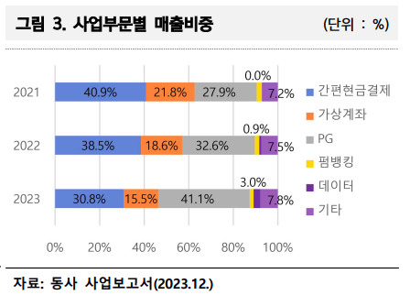

 |  |  |  |  | 간편 현금결제는 최초 1회 계좌 정보 등록 후 비밀번호나 지문인식과 같은 간편한 인증 방법을 이용하는 결제 수단
 |  |  |  |  | 동사 ms가 국내 90% 정도
 |  |  |  |  | 수수료는 건당 정액제로 받게 된다.

 |  |  |  |  | 가상 계좌는 주로 세금 및 공과금 징수에 사용되는 결제 수단
 |  |  |  |  | 동사 ms가 국내 70%

헥토파이낸셜의 경우 PG ms는 작지만 꾸준히 늘고 있고 간편 현금결제 ms가 높아 NHN KCP와 같이 온라인 결제액이 늘어날 때 수혜를 받는다고 생각한다.
따라서 NHN KCP와 같이 top pick으로 제시한다.

투자 포인트

철저한 내수 시장

해외에도 규모가 큰 PSP(결제 서비스 공급 업체)는 매우 많다.
대표적으로 paypal, adyen 등의 업체도 있고 아마존이나 애플 등 큰 규모의 회사들은 자체 결제 시스템을 구축하기도 한다.

하지만 해외 기업들이 국내를 진출할 때 국내 PG 업체를 끼는 이유는 외국환거래법에 있다.
외국환거래법에서는 거주자와 비거주자를 구분하여 외환과 관련한 제한을 다르게 둔다.

거주자: 국내에 주소 또는 거소를 둔 개인과 대한민국 내 주된 사무소를 둔 법인.
비거주자: 거주자로 분류된 이외의 개인 또는 법인을 칭함.

이러한 기준에 따라 분류된 비거주자는 국내계좌 개설 시 입출금, 이체한도 등의 제약을 받게 된다.
비거주자의 국내 계좌는 크게 2종류로 구분된다.

1) 비거주자 원화계정: 이자를 제외한 금액의 대외 송금에 제약이 많음.
외화로의 인출 허용 x.

2) 비거주자 자유원계정: 입출금 거래 제한.
 | 자유로운 해외 송금

이러한 이유로 해외 기업은 제약을 받지 않고 원화계좌를 자유로운 사용을 위해서는 국내에 법인 및 지점을 설치해서 '거주자'의 지위를 취득해야 한다.
OECD 38개국 중 법인세율 5위인 국내에 해외기업이 원화계좌의 자유로운 사용을 위해 법인을 설치하고 거주자 지위를 취득할 유인은 매우 낮다.
즉, 법인세율을 고려했을 때 결제의 편리성을 위해 해외기업이 국내에 법인을 설립할 가능성은 미약하다.

따라서 해외 기업이 국내 시장에 진출할 때 결제 서비스를 위해 국내 업체들을 이용할 수 밖에 없는 구조이다.
국내 업체보다 훨씬 큰 규모의 경제를 실현한 해외 업체들의 침투에 대한 우려는 불필요하다는 뜻이다.

꾸준히 성장하는 국내 온라인 결제 시장

국내 거래액 - 영업 이익
 | 분기별 국내 온라인 거래액 | 분기별 NHN KCP 영업이익
2015-03-01 |  | 24
2015-06-01 | 13.019 | 14
2015-09-01 | 13.468 | 26
2015-12-01 | 15.062 | 46
2016-03-01 | 15.1288 | 31
2016-06-01 | 15.3419 | 22
2016-09-01 | 16.4669 | 38
2016-12-01 | 17.9857 | 25
2017-03-01 | 18.1911 | 35
2017-06-01 | 18.6614 | 52
2017-09-01 | 19.8692 | 53
2017-12-01 | 21.5203 | 39
2018-03-01 | 25.7165 | 44
2018-06-01 | 26.5319 | 50
2018-09-01 | 28.0727 | 62
2018-12-01 | 30.3872 | 62
2019-03-01 | 31.4884 | 53
2019-06-01 | 26.5319 | 92
2019-09-01 | 33.538 | 85
2019-12-01 | 37.3402 | 91
2020-03-01 | 36.9654 | 80
2020-06-01 | 37.4296 | 98
2020-09-01 | 41.4097 | 112
2020-12-01 | 37.3402 | 108
2021-03-01 | 44.7945 | 91
2021-06-01 | 46.883 | 112
2021-09-01 | 48.1914 | 112
2021-12-01 | 52.2306 | 117
2022-03-01 | 49.1488 | 85
2022-06-01 | 50.5514 | 105
2022-09-01 | 51.8169 | 132
2022-12-01 | 54.7274 | 120
2023-03-01 | 53.5138 | 90
2023-06-01 | 55.5032 | 110
2023-09-01 | 56.9657 | 96
2023-12-01 | 61.4414 | 124
2024-03-01 | 59.7078 | 112

 |  |  |  |  |  | 분기별로 국내 온라인 쇼핑 거래액은 꾸준히 증가 하고 있다.
 |  |  |  |  |  | 이에 따라 동사의 영업이익도 꾸준히 증가하는 추세이다.

 |  |  |  |  |  | 따라서 앞으로 국내 온라인 쇼핑 시장이 커질 때에도 고스란히 동사의 EPS가 증가할 것이라고 생각할 수 있다.

국내 거래액 - PER
 | 월별 국내 온라인 거래액 (조 원) | NHN KCP per
2015.03 | 4.306 | 28.8
2015.04 | 4.331 | 33.1
2015.05 | 4.254 | 36.9
2015.06 | 4.434 | 33.2
2015.07 | 4.764 | 38.7
2015.08 | 4.33 | 35.2
2015.09 | 4.374 | 35.8
2015.10 | 4.769 | 31.4
2015.11 | 4.949 | 25.7
2015.12 | 5.344 | 26.6
2016.01 | 5.2135 | 19.8
2016.02 | 4.7227 | 17.2
2016.03 | 5.1926 | 17.0
2016.04 | 4.9718 | 21.6
2016.05 | 5.1939 | 18.8
2016.06 | 5.1762 | 18.9
2016.07 | 5.5796 | 20.2
2016.08 | 5.5808 | 17.2
2016.09 | 5.3065 | 17.2
2016.10 | 5.6764 | 15.6
2016.11 | 6.1212 | 13.8
2016.12 | 6.1881 | 12.6
2017.01 | 5.999 | 11.3
2017.02 | 5.8664 | 11.9
2017.03 | 6.3257 | 12.2
2017.04 | 6.0874 | 13.1
2017.05 | 6.338 | 13.3
2017.06 | 6.236 | 13.7
2017.07 | 6.5657 | 17.9
2017.08 | 6.4569 | 16.4
2017.09 | 6.8466 | 14.8
2017.10 | 6.4042 | 17.0
2017.11 | 7.585 | 17.5
2017.12 | 7.5311 | 17.7
2018.01 | 8.7858 | 20.2
2018.02 | 7.9453 | 19.6
2018.03 | 8.9854 | 18.8
2018.04 | 8.738 | 17.5
2018.05 | 9.0687 | 16.4
2018.06 | 8.7252 | 14.8
2018.07 | 9.6807 | 16.5
2018.08 | 9.2637 | 17.1
2018.09 | 9.1283 | 15.3
2018.10 | 9.0763 | 11.8
2018.11 | 10.6114 | 15.0
2018.12 | 10.6995 | 14.4
2019.01 | 10.7034 | 9.7
2019.02 | 9.5612 | 9.5
2019.03 | 11.2238 | 9.3
2019.04 | 10.6558 | 11.2
...

 |  |  |  |  |  | 하지만 국내 거래액의 증감 추세와 동사 per은 큰 관련이 없는 것으로 확인된다.
 |  |  |  |  |  | 특정 사건이 있을 때마다 PER은 크게 오르는데 실제로 국내 거래액은 크게 오르지는 않는다.

 |  |  |  |  |  | PER 오른 이유들
 |  |  |  |  |  | 2024.01 알리, 테무 가맹점 도입으로 C커머스 기대감 11x -> 15x
 |  |  |  |  |  | 2021.09 구글플레이스토어, 디즈니플러스를 고객사로 선정 26x -> 36x
 |  |  |  |  |  | 2020.03 코로나 19로 인한 온라인 결제 증가 기대감 16x -> 40x
 |  |  |  |  |  | 2019.03 카드사 수수료 인상 우려 해소 9x -> 17x
 |  |  |  |  |  | 2014.08 NHN 엔터의 인수로 인해 밸류 리레이팅 11x -> 39x

영업이익 - PER
 | 분기별 NHN KCP 영업이익 | 분기별 PER
2015-03-01 | 24 | 28.8
2015-06-01 | 14 | 33.2
2015-09-01 | 26 | 35.8
2015-12-01 | 46 | 26.6
2016-03-01 | 31 | 17.0
2016-06-01 | 22 | 18.9
2016-09-01 | 38 | 17.2
2016-12-01 | 25 | 12.6
2017-03-01 | 35 | 12.2
2017-06-01 | 52 | 13.7
2017-09-01 | 53 | 14.8
2017-12-01 | 39 | 17.7
2018-03-01 | 44 | 18.8
2018-06-01 | 50 | 14.8
2018-09-01 | 62 | 15.3
2018-12-01 | 62 | 14.4
2019-03-01 | 53 | 9.3
2019-06-01 | 92 | 14.8
2019-09-01 | 85 | 16.8
2019-12-01 | 91 | 17.4
2020-03-01 | 80 | 16.5
2020-06-01 | 98 | 26.6
2020-09-01 | 112 | 36.9
2020-12-01 | 108 | 39.3
2021-03-01 | 91 | 16.5
2021-06-01 | 112 | 29.1
2021-09-01 | 112 | 26.1
2021-12-01 | 117 | 36.6
2022-03-01 | 85 | 31.8
2022-06-01 | 105 | 16.5
2022-09-01 | 132 | 14.7
2022-12-01 | 120 | 17.7
2023-03-01 | 90 | 14.5
2023-06-01 | 110 | 11.6
2023-09-01 | 96 | 9.4
2023-12-01 | 124 | 11.8
2024-03-01 | 112 | 14.1
2024-06-01
 |  |  |  |  |  | 위의 이슈가 있는 동안 PER은 각각 40%, 40%, 150%, 100%, 250% 정도 올랐다.
 |  |  |  |  |  | 실제로 영업이익이 오른건 Per 증가보다 훨씬 적다

 |  |  |  |  |  | 21년도 9월의 해외 고객사 선정으로 인해 22년도의 연간 영업이익 증가분은 2%이다.
 |  |  |  |  |  | 코로나로 인한 온라인 결제로 2019년 영업이익 대비 2021년까지 35% 증가했다.

 |  |  |  |  |  | 시장은 실제 영업이익 증가분보다훨씬 PER을 높게 올려줌을 확인할 수 있다.

 |  |  |  |  |  | 따라서 동사의 EPS는 국내 온라인 거래액 증가에 따라 꾸준히 오를 것이므로 밸류 하단인 지금 담아뒀다가 리레이팅 구간에서 일부 매도하는 전략이 잘 통할 것으로 보인다.

밸류에이션

국내 거래액 - 온라인 결제 영업이익
 | 분기별 온라인 결제 영업이익
 | 21
13.019 | 8
13.468 | 21
15.062 | 46
15.1288 | 29
15.3419 | 30
16.4669 | 28
17.9857 | 24
18.1911 | 38
18.6614 | 48
19.8692 | 51
21.5203 | 64
25.7165 | 51
26.5319 | 56
28.0727 | 55
30.3872 | 72
31.4884 | 66
26.5319 | 90
33.538 | 91
37.3402 | 107
36.9654 | 97
37.4296 | 107
41.4097 | 113
37.3402 | 122
44.7945 | 101
46.883 | 119
48.1914 | 121
52.2306 | 122
49.1488 | 103
50.5514 | 115
51.8169 | 142
54.7274 | 135
53.5138 | 102
55.5032 | 114
56.9657 | 110
61.4414 | 138
59.7078 | 129
 |  |  |  |  |  | 동사의 PG 매출액에는 카드사에 내는 수수료가 매출원가로 잡혀 포함된다.
 |  |  |  |  |  | 심지어 매출액의 85~90%를 지급 수수료로 지출하는 비즈니스이다.

 |  |  |  |  |  | 그래서 매출액을 직접 추정하지 않고 영업이익을 추정해보겠다.

 |  |  |  |  |  | 우선 분기별 국내거래액을 X, 분기별 동사의 온라인 결제 사업부문 영업이익을 Y라 하면 다음과 같은 관계가 성립한다.
 |  |  |  |  |  | Y=2.3457+0.0366
 |  |  |  |  |  | 상관계수는 0.8636으로 신뢰도가 꽤 높은 편이다.

 |  |  |  |  |  | 해외비중이 과거에 비해 많이 늘었기에 국내 거래액만 보면 안되지만 해외 또한 국내와 비슷한 추세로 온라인 결제 시장이 성장했다고 보고 밸류에이션을 하겠다.

 | 월별 국내 온라인 거래액 (조 원)
1 | 4.306
2 | 4.331
3 | 4.254
4 | 4.434
5 | 4.764
6 | 4.33
7 | 4.374
8 | 4.769
9 | 4.949
10 | 5.344
11 | 5.2135
12 | 4.7227
13 | 5.1926
14 | 4.9718
15 | 5.1939
16 | 5.1762
17 | 5.5796
18 | 5.5808
19 | 5.3065
20 | 5.6764
21 | 6.1212
22 | 6.1881
23 | 5.999
24 | 5.8664
25 | 6.3257
26 | 6.0874
27 | 6.338
28 | 6.236
29 | 6.5657
30 | 6.4569
31 | 6.8466
32 | 6.4042
33 | 7.585
34 | 7.5311
35 | 8.7858
36 | 7.9453
37 | 8.9854
38 | 8.738
39 | 9.0687
40 | 8.7252
41 | 9.6807
42 | 9.2637
43 | 9.1283
44 | 9.0763
45 | 10.6114
46 | 10.6995
47 | 10.7034
48 | 9.5612
49 | 11.2238
50 | 10.6558
...
 |  |  |  |  |  | 월별로 국내 온라인 거래액은 왼쪽 그래프를 보면 알 수 있듯이 꾸준히 우상향 해왔다.

 |  |  |  |  |  | 개월 수를 X, 월별 국내 온라인 거래액을 Y라 하면 다음의 관계가 성립한다.
 |  |  |  |  |  | 이때 2015년 3월을 1월, 2024년 5월을 111월이라 불러 시간축을 만들었다.
 |  |  |  |  |  | Y=0.1622X + 2.8255
 |  |  |  |  |  | 상관계수는 0.9814로 매우매우 높은 편이다.

 |  |  |  |  |  | 이 정보들을 토대로 2024년과 2025년의 데이터들을 예측해보면 다음과 같다.

 |  |  |  |  |  | 112 | 113 | 114 | 115 | 116 | 117 | 118 | 119 | 120 | 121 | 122 | 123 | 124 | 125 | 126 | 127 | 128 | 129 | 130
 | 2024.01 | 2024.02 | 2024.03 | 2024.04 | 2024.05 | 2024.06 | 2024.07 | 2024.08 | 2024.09 | 2024.10 | 2024.11 | 2024.12 | 2015.01 | 2015.02 | 2015.03 | 2015.04 | 2015.05 | 2015.06 | 2015.07 | 2015.08 | 2015.09 | 2015.10 | 2015.11 | 2015.12
월별 국내 거래액 (조 원) | 20.3 | 19.0 | 20.4 | 19.8 | 20.9 | 21.0 | 21.2 | 21.3 | 21.5 | 21.6 | 21.8 | 22.0 | 22.1 | 22.3 | 22.5 | 22.6 | 22.8 | 22.9 | 23.1 | 23.3 | 23.4 | 23.6 | 23.7 | 23.9
 |  |  |  |  |  | 여기부터는 예측치

 | 1Q24 | 2Q24 | 3Q24 | 4Q24 | 1Q25 | 2Q25 | 3Q25 | 4Q25
분기별 거래액 (조 원) | 59.7078 | 61.6641 | 63.9489 | 65.4087 | 66.8685 | 68.3283 | 69.7881 | 71.2479
온라인 결제 사업부 (억 원) | 140 | 145 | 150 | 153 | 157 | 160 | 164 | 167

 | 2021 | 2022 | 2023 | 2024E | 2025E
영업이익 (억 원) | 432 | 442 | 420 | 540 | 600
온라인 결제 | 463 | 495 | 464 | 588 | 648
오프라인 결제 | 2 | -17 | -16 | -16 | -16 | 2023년거
프로젝트 사업부 외 | -33 | -36 | -28 | -32 | -32 | 3개년 평균
당기순이익 (억 원) | 303 | 349 | 352 | 420 | 466 |  |  |  | 11606.000169
당기순이익/영업이익 | 70.29% | 78.84% | 83.93% | 77.69% | 77.69% | 3개년 평균 |  |  | 23212.000338

역사적 per 하단 10 적용 시 2025년 당기순이익을 기준으로 목표가 11600원 (upside 23.0%)이 나오고
만약 금리 인하가 2025년에 이루어져 리레이팅을 한다면 PER 20으로 목표가 23212원 (upside 146.2%)가 나온다.

하지만 투자 아이디어 자체가 꾸준히 증가하는 온라인 결제 시장 속 동반 상승하는 EPS 였으므로 꾸준히 모아가다가 PER이 과하게 높아졌을 때 조금씩 매도하는 전략을 사용하면 포트폴리오에서 안전하게 한 자리 차지할 수 있을 것이라 생각한다.

7.18 추가 리서치
토스페이먼츠의 PG 전략
토스는 LG U+의 PG 사업부를 인수하여 국내 PG 시장에 진출하였다.
토스는 간편함을 무기로 사용자를 점점 늘려가며 MS를 늘려갔는데 PG 사업부에서도 이러한 전략이 사용되었다.

가맹점주 입장에서 PG사를 선정할 때 여러 고민들을 한다.
결제 수단의 종류, 정산 방법, 수수료율…
그리고 고객들이 사용하기 편할지도 매우 중요하다.

토스는 중소형 가맹점주들이 좋아할만한 요소들로 Ms를 확보하는 전략을 사용하고 있다.

토스페이먼츠의 가장 큰 장점은 신뢰성과 고객 편리성이다.
대부분의 대한민국 사람들은 토스를 사용하고 있고 따라서 토스 페이는 매우 접근성이 좋은 결제 수단이다.
최근 네이버페이, 카카오페이 등 간편결제의 비율도 MZ 세대들을 대상으로 50%까지 매우 높아졌다.
전국민이 가지고 있는 토스 앱을 통해 토스페이를 연결하면 고객을 잡기 편할 것이다.
그리고 이미 토스라는 브랜드가 가진 신뢰성도 지속적인 사용에 한 몫 할 것이다.

또 토스페이먼츠는 중소형 가맹점주들이 사용하기 쉽다는 장점이 있다.
전자결제서비스 가입 절차는 최대 2주까지 걸리는 등 복잡하고 어렵다.
하지만 토스는 이를 평균 3일 내로 단축시켜 가입하기 편하게 만들었다.
상점등록과 관련된 심사과정을 줄이고 API를 사용하기 편하게 만들어 개발자 입장에서 연동이 매우 편해졌다.
또한 평균 정산주기가 5일 밖에 안되어 현금흐름을 원활하게 해준다. (평균 7~15일)

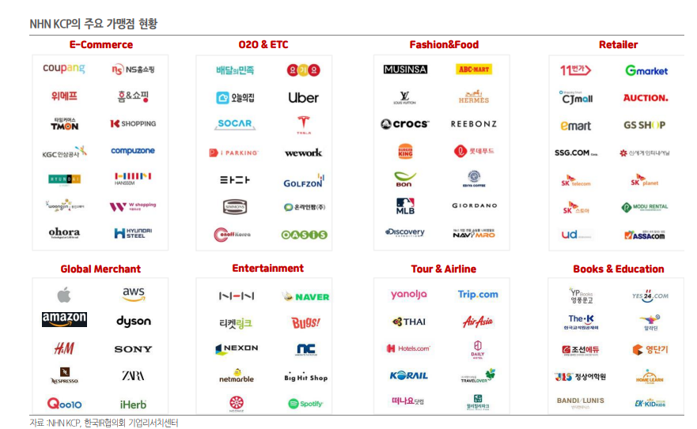
NHN KCP의 전략
그럼 동사는 어떤 전략을 통해 경쟁력을 만들고 있을까?

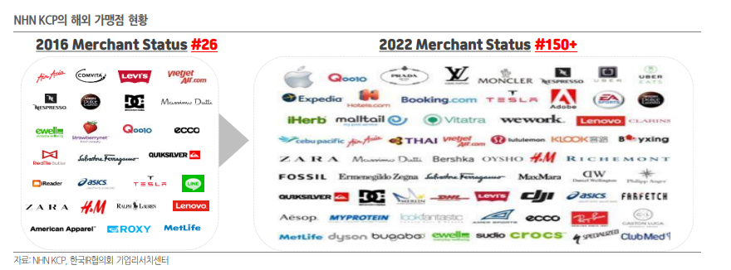

토스페이먼츠가 종소형 가맹점주들에게 편리성과 신뢰성을 제공하여 MS를 확보한다면 NHN KCP의 전략은 대형 가맹점주 확보이다.
국내 가맹점 현황과 해외 가맹점 현황을 보면 대형 가맹점들이 많이 입점한 것을 알 수 있다.

특히 해외 같은 경우는 동사 IR에서도 따로 데이터를 공개하여 강조하는 만큼 해외 비중을 늘리려고 노력하고 있다.
2019년 애플 앱스토어를 고객사로 선정한 것을 시작으로 이것이 레퍼런스가 되어 테슬라, 익스디아, 구글플레이스토어 등등 초대형 가맹점들을 고객사로 영입하였다.
올해에는 알리와 테무 등 대형 C커머스를 고객사로 선정하여 per 리레이팅이 되기도 하였다.

이러한 전략이 가능한 이유는 PG 서비스가 선점을 통해 네트워크 효과를 구축하여 신뢰를 주는 것이 중요하기 때문이다.
https://www.reviewinsight.co.kr/software/454
위 사이트는 NHN KCP의 전자결제 서비스 관련 사용자들의 후기로 대부분 신뢰성과 보안을 언급한다.
결제 관련 서비스는 한 번 사고가 나면 치명타가 되기에 도입자 입장에서 중소형 PG사보다 대기업의 PG사를 사용하고 싶어한다.
따라서 토스가 신뢰를 주어 중소형 가맹점주들이 많이 쓰는 것처럼 대형 가맹점들도 그동안의 NHN KCP의 이력을 보고 입점을 하게 되는 것이다.

동사의 gpm과 opm은 분기를 거듭할 수록 줄어든 것을 확인할 수 있는데 이는 비용관리의 문제가 아닌 대형 가맹점 입점의 영향이다.
대형 가맹점들은 거래액이 높은 만큼 낮은 수수료율을 요구하고 따라서 gpm이 낮을 수 밖에 없다.
하지만 동사의 영업이익은 깔끔하게 우상향하고 있으므로 수익성은 더욱 좋아지고 있다고 말할 수 있다.
동사 전략 자체가 그동안의 역사를 바탕으로 신뢰를 주어 대형 가맹점을 입점하는 것이므로 gpm의 악화는 필연적일 수 밖에 없다.

전자금융거래법 개정
올해 9월 15일부터 개정된 전자금융거래법이 시행된다.
이 개정안에서는 선불전자지급수단, 즉 간편결제를 사용하는 가맹점들에 대하여 가맹점에 대한 정보와 거래대행 정보를 금융회사에 제공하도록 의무를 부과한다.
그리고 이러한 업무는 PG사만 가능하도록 시행령에 명시되어 있다.

법조계에서는 이러한 조항이 일반 유통기업과 프랜차이즈 본사에게 PG업 등록을 강제하는 조항이라고 해석했다.
기존에는 네이버 페이나 카카오 페이등을 통해 판매 대금을 받기도 했는데 이게 막힌다는 것이다.
온라인몰과 백화점, 편의점, 프랜차이즈 본사 등이 규제 대상에 포함될 수 있다고 말한다.

기존에도 PG업 등록 규제는 있었는데 포괄적으로 규정하다보니 현행 규정상 등록 대상인데도 인지하지 못한 기업이 많았다.
지금부터는 페이사가 이들의 규제 준수 여부를 확인할 의무가 생기면서 추가적인 PG사 수혜가 있을 것이라 한다.

유통업계에서는 이러한 조치를 통해 금융당국 관리가 심해질 것이라며 우려하고 있다.

입법에고가 올해 5월에 되었고 아직 법이 시행된 것이 아니라 이러한 개정이 PG 업체에게 얼마나 수혜가 될지는 잘 모르겠다.
대부분 온라인 결제의 경우 다양한 결제수단을 동원하고 있어 간편결제를 제외한 나머지 결제수단에 대해서는 이미 PG업체들이 사용되고 있는 상황이다
뉴스 기사에서는 이러한 개정을 통해 오프라인 위주의 의무 부과가 될 것이라 말하는데 이는 동사에게는 수혜가 아니다.
작성자가 생각하기에는 이미 온라인 결제에서는 PG 업체가 많이 들어와 있기에 이번 규제로 추가적인 수혜가 있을지는 잘 모르겠다.

